TestMethod1
TestMethod1 |  |  | テストが表示されること

 | 1. 最後

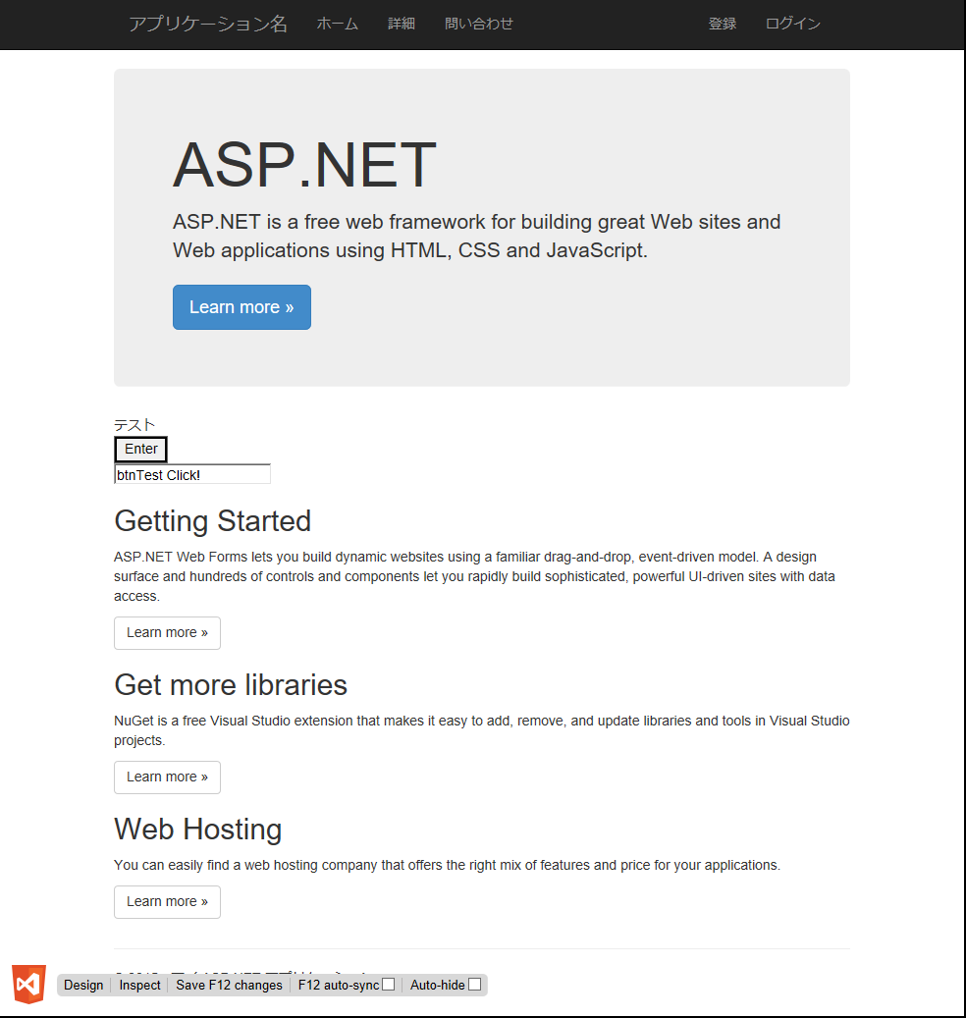

 |  | Home Page - マイ ASP.NET アプリケーション | TestMethod1_00000_最後.png

TestMethod2
TestMethod2 |  |  | ログインエラーとなること

 | 1. オープン直後

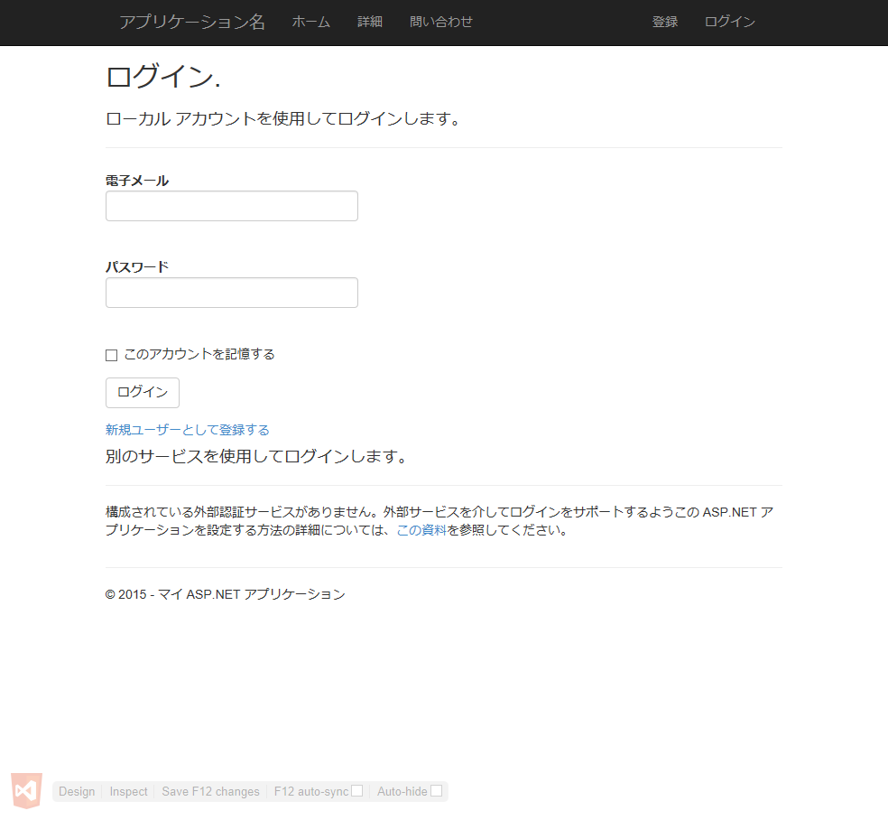

 |  | ログイン - マイ ASP.NET アプリケーション | TestMethod2_00000_オープン直後.png

 | 2. 入力後 |  | メモです。

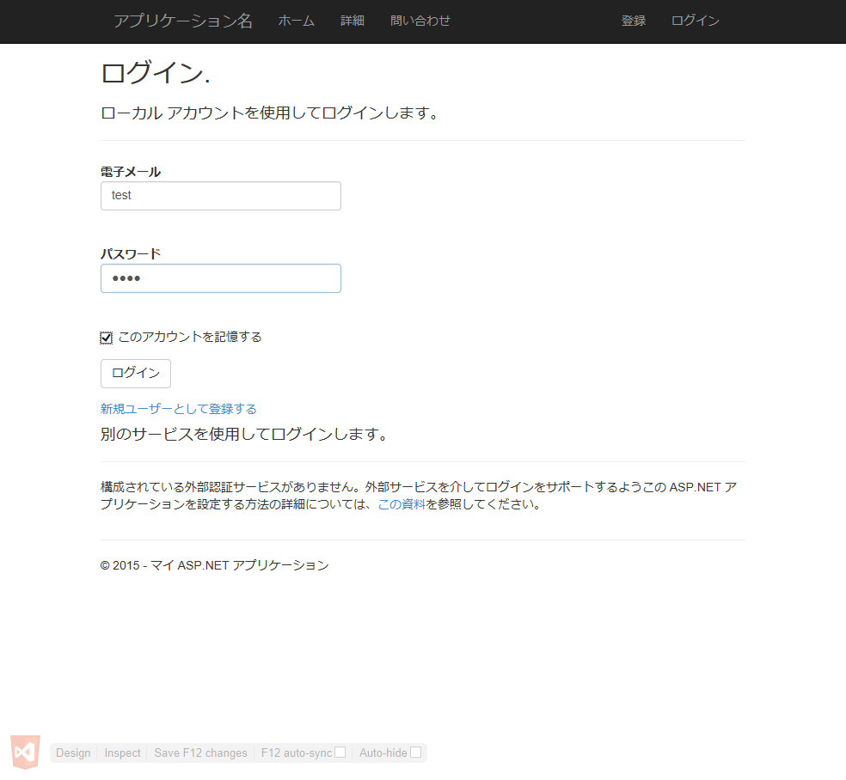

 |  | ログイン - マイ ASP.NET アプリケーション | TestMethod2_00001_入力後.png

 | 3. テスト |  | ノートがこんな感じで表示されます。



 |  | ログイン - マイ ASP.NET アプリケーション | TestMethod2_00002_テスト.png

 | 4. 最後

 |  | ログイン - マイ ASP.NET アプリケーション | TestMethod2_00003_最後.png

TestMethod3
TestMethod3 |  | Demoページテスト

 | 1. 最後

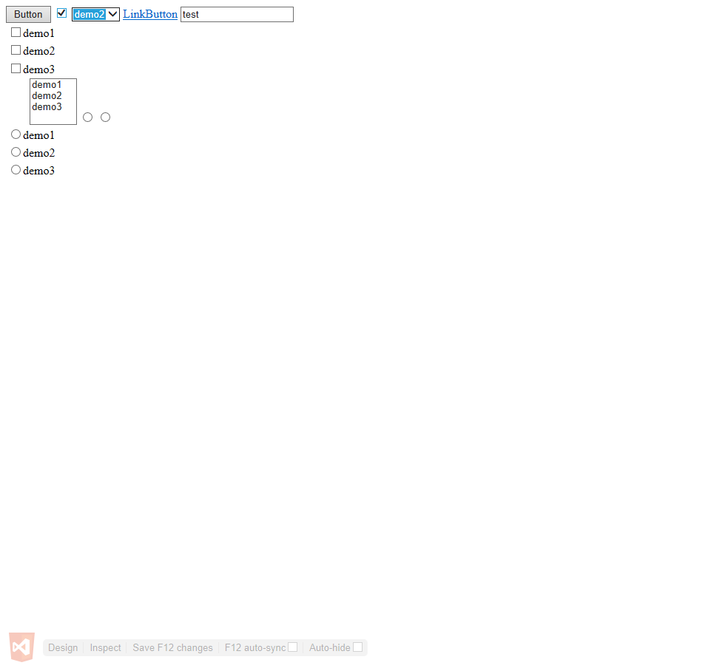

 |  | TestMethod3_00000_最後.png

